상품제안서
심플라이프 믹스매치 카드지갑(퓨어) | 상품코드: S29722

 |  |  |  |  |  |  | 02-713-8555 | www.synergygift.co.kr
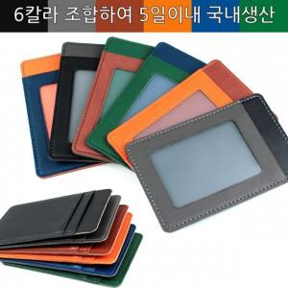

【상세/제작정보】 | <p>* 본상품은 발주시 주문 제작되는 상품으로 상단,중단,하단,투명창 컬러를 알려주시기 바랍니다.</p><p>* (총6칼라로 제작하며 216가지 조합이 가능합니다.)</p>

【인쇄/포장옵션】 | 불박 / 포장지포장

【공급단가】 | 수량 | 50~ | 100~ | 500~ | 1,000~ | 3,000~
*VAT별도 | 단가 | 6,500원 | 6,150원 | 5,850원 | 5,700원 | 5,600원

【상품 URL】 | https://www.synergygift.co.kr:443/src/goods_detail.php?gdno=29722

